FFAS0493-908GL0BC0 (2)
序号 | 组件号 | 对象描述 | 材质 | 数量 | 备注
1 | FF1-CN521J00317GLX | 0481底座 | ZZnAl4-1 | 2
3 | FF1-CN521B00051GLX | 0493支杆 | ZZnAl4-1 | 2
7 | FF1-CN521Z00237GLB | 0493直管 | SUS201 | 1
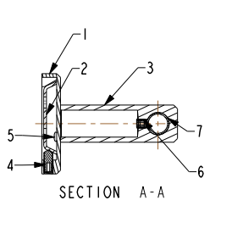
2 | FF1-CN521Z0023899S | 0493余下配件 | 组件 | 1
4
5
6
7
8
9
10

